상품제안서
드리온 3IN1 메탈 케이블 1.5M (CP+CP+8P)[인쇄무료] | 상품코드: F30482

 |  |  |  |  |  |  | 02-412-0044 | www.easy1.co.kr
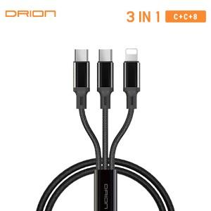

【상세/제작정보】

【인쇄/포장옵션】 | 레이저, 개별인쇄 / 시판박스

【공급단가】 | 수량 | 100~ | 300~ | 500~ | 1,000~ | 3,000~
*VAT별도 | 단가 | 2,100원 | 2,020원 | 1,950원 | 1,870원 | 1,800원

【상품 URL】 | http://www.easy1.co.kr/src/goods_detail.php?gdno=30482

